Sheet1
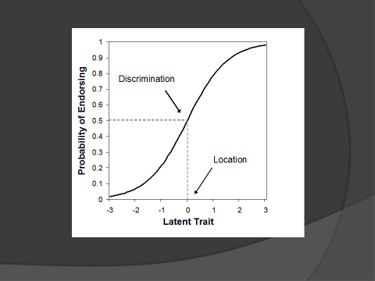
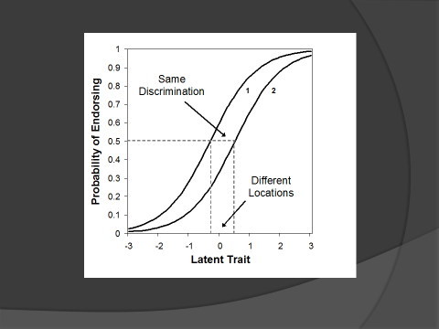
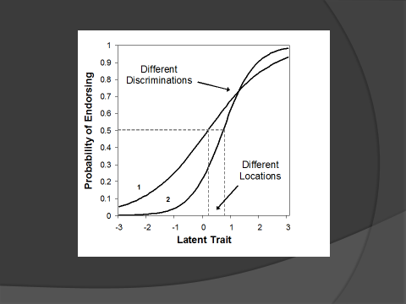
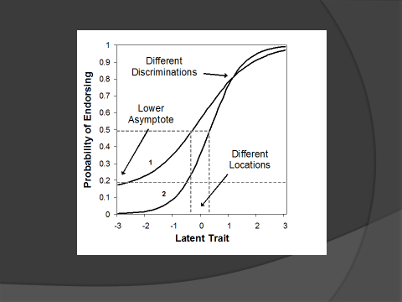
 |  | 1pl
 |  |  | القدرة
التصحيح | رقم الفقرة | b | -2 | -1 | 0 | 0.2 | 2 | 3 | 4 | 5 | 6 | 7 | 8 | 9 | 10 | 11 | 12 | 13
√ | 1 | 0.2 | 0.09975048912 | 0.2314752165 | 0.45016600269 | 0.5 | 0.8581489351 | 0.9426758241 | 0.97811872906 | 0.99183742885 | 0.99698158368 | 0.99888746397 | 0.99959043284 | 0.99984928964 | 0.99994455148 | 0.99997960091 | 0.9999924955 | 0.99992879199
√ | 2 | 0.5 | 0.075858180021 | 0.18242552381 | 0.3775406688 | 0.42555748319 | 0.81757447619 | 0.92414181998 | 0.97068776925 | 0.98901305737 | 0.99592986228 | 0.99849881774 | 0.99944722136 | 0.99979657302 | 0.99992515377 | 0.99997246431 | 0.99998987001 | 0.99993377984
× | 3 | 2 | 0.017986209962 | 0.047425873178 | 0.11920292202 | 0.1418510649 | 0.5 | 0.73105857863 | 0.88079707798 | 0.95257412682 | 0.98201379004 | 0.99330714908 | 0.99752737684 | 0.99908894881 | 0.99966464987 | 0.99987660542 | 0.99995460213 | 0.99994885512
× | 4 | 2.5 | 0.010986942631 | 0.029312230751 | 0.075858180021 | 0.091122961015 | 0.3775406688 | 0.6224593312 | 0.81757447619 | 0.92414181998 | 0.97068776925 | 0.98901305737 | 0.99592986228 | 0.99849881774 | 0.99944722136 | 0.99979657302 | 0.99992515377 | 0.99995102452

p*p*q*q |  |  | 0.007 | 0.039 | 0.138 | 0.166 | 0.218 | 0.088 | 0.021 | 0.004 | 0.001 | 0.000 | 0.000 | 0.000 | 0.000 | 0.000 | 0.000 | 0.000
q=1-p

